Readme
Notes：此頁如果不使用可以刪除，不會影響功能

□簡要說明
 | 參考工具使用的方式
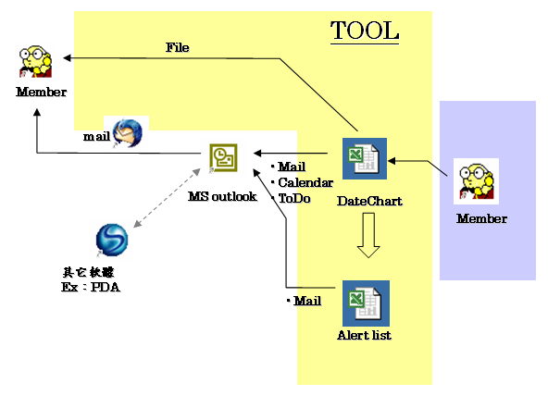
 |  |  |  | 輔助的範圍

 |  |  |  | Outlook的使用主為編寫信件
 |  |  |  | 工作及日曆為單向抄寫，無雙向同步

□日程表清單

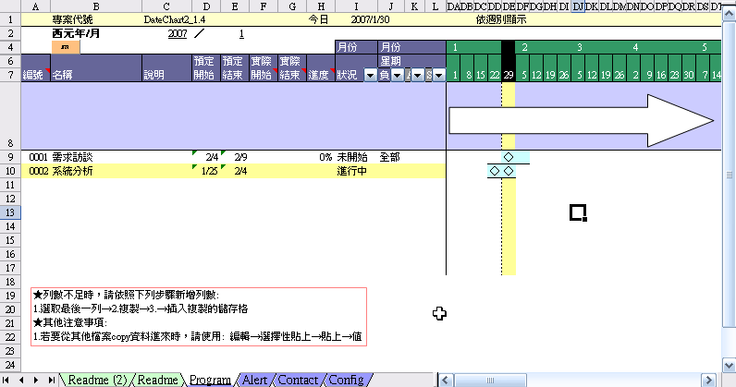
A
 |  |  |  | 將日程表畫面分為
 |  |  |  | A | 標題區
 |  |  |  | B | 自行繪圖區
B
 |  |  |  |  | 主要的時程及milestore
 |  |  |  |  | 可自行繪圖表示，及加上文字說明
 |  |  |  |  | 限制：如果在週別檢視下有繪圖，就不要再切換為日別檢視。以防止繪圖錯置位置
C
D
 |  |  |  |  | ※週別檢視可以設定專案開始日使繪圖不會易位
 |  |  |  | C | 工作項目
 |  |  |  |  | 工作資料存放的位置
 |  |  |  | D | 甘特圖

□日程表選單功能：在Program sheets按下[Fn]會顯示以下圖面

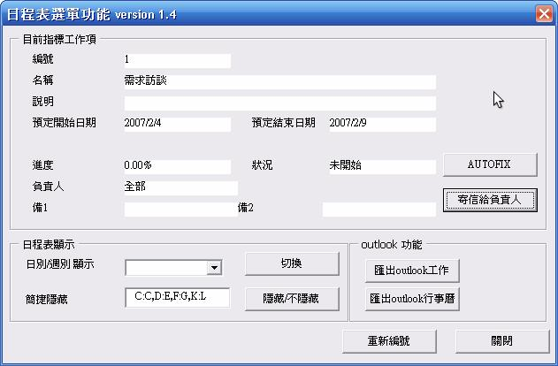
 |  |  |  | 將原本日程表畫面的按鈕集中到一個按[Fn]鈕
 |  |  |  | 再以以下的畫面進行所需工作

 |  |  |  | ◆目前指標工作項
 |  |  |  |  | 如果指標有停在工作項，按下後會顯示工作內容

 |  |  |  |  |  |  | ◆AUTOFIX
 |  |  |  | ◆日程表顯示 |  |  | 自動以計算目前應用進度。
 |  |  |  |  | 週別/月別顯示 |  | 以預計開始至預計結束日數為分母
 |  |  |  |  |  | 可以切換顯示日/週別 | 已應過天數為分子。
 |  |  |  |  | 簡捷隱藏
 |  |  |  |  |  | 隱藏某些欄位(如A:A,D:G,I:J)以方便檢視

 |  |  |  | ◆outlook功能 |  |  |  | ◆寄信給負責人
 |  |  |  |  | 匯出outlook工作 |  |  | 使用Outlook功能編寫信件
 |  |  |  |  |  | 將工作項目抄寫一份至outlook工作
 |  |  |  |  | 匯出outlook行事曆
 |  |  |  |  |  | 將工作項目抄寫一份至outlook行事曆
 |  |  |  | ◆重新編號

□ 警示清單
 | 找出未完成及待完成的工作
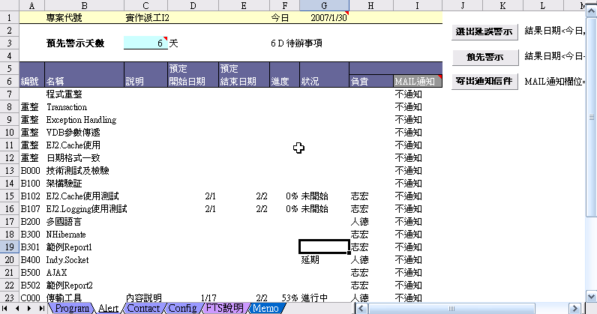
 |  |  |  | ◆選出延誤警示
 |  |  |  | ◆預先警示
 |  |  |  | ◆寄出通出信件
 |  |  |  |  | 使用Outlook功能編寫信件

專案開始月份設定
使已有自行繪圖區圖不會錯誤位移
□ 日期設定 |  | 配合使用日別／週別切換方式切換所要檢視

當切換日別/週別檢視時，程式自動調整檢視
專案開始月份
EX:2007/1/x,

回顧天數,EX:14天

因電腦銀幕大小有限，以此方式減少移動畫面的操作
今日

□ 聯絡人設定
 | 配合工作清單使用，寄信時自動帶入電子信箱清單

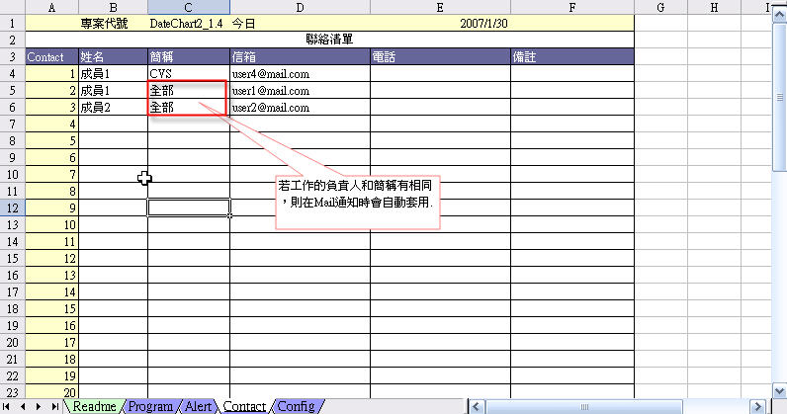

若工作的負責人和簡稱有相同，則在Mail通知時會自動套用為收信者

因為有兩個簡稱，就將兩個信箱加入
使用[Fn]寄信給負責人功能，會將點選位置所屬行的工作簡要說明附到信件裡
□ Outlook信件

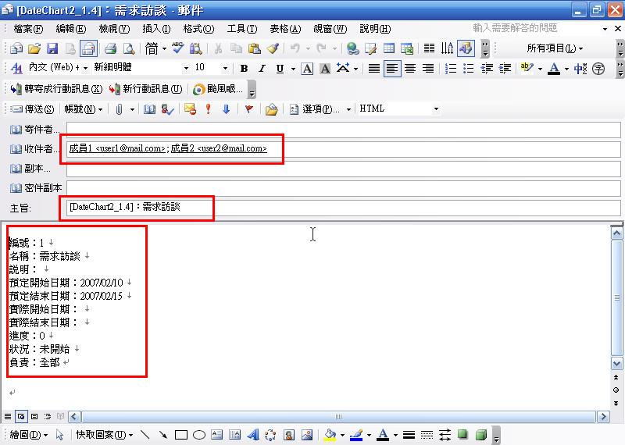

□ 其它 | 其他：
 | 1 | 跨年的時候，進度Bar顯示不正常 | 查看工作項目的開始日期及結束日期。因為顯示只有顯示月及日，年份沒有顯示。修改欄位內容為正確年份
 | 2 | 要計算工作項目使用的日數 | 在保留的欄位，使用者自行運用即可 工作天數=結束日-開始日+1天
 | 3 | 父工作項目的完成率要由子項目的完成率取平均 | 自行運用，用AVERAGEA函數，取子工作項目的完成率即可。如果要保守預估，可以用Min
 | 4 | 日程式的內容差異比較 | 圖中只能了解目前進度，無法對較上一次到現在的差異 建議以下的方法對應： 1.A進度表全選→複製→存成A純文字檔 2.B進度表全選→複製→存成B純文字檔 3.使用檔案比對工具比對差異。(windiff之類的工具)

Program
 | 專案代號 | DateChart2_1.4 |  |  |  |  | 今日 | 2025-02-10 |  |  |  |  |  | 依日別顯示
 | 西元年/月 | 2025 | ／ | 2
 |  |  |  |  |  |  |  | 月份 | 月份 |  |  | 1900-01-01 |  |  |  |  | 1900-01-02 |  |  |  |  |  |  |  |  |  |  |  |  |  |  |  |  |  |  |  |  |  |  |  |  |  |  |  | 1900-01-03 |  |  |  |  |  |  |  |  |  |  |  |  |  |  |  |  |  |  |  |  |  |  |  |  |  |  |  |  |  |  | 1900-01-04
 |  |  | 預定 | 預定 | 實際 | 實際 |  |  | 星期 |  |  | 1900-01-01 | 1900-01-02 | 1900-01-03 | 1900-01-04 | 1900-01-05 | 1900-01-06 | 1900-01-07 | 1900-01-01 | 1900-01-02 | 1900-01-03 | 1900-01-04 | 1900-01-05 | 1900-01-06 | 1900-01-07 | 1900-01-01 | 1900-01-02 | 1900-01-03 | 1900-01-04 | 1900-01-05 | 1900-01-06 | 1900-01-07 | 1900-01-01 | 1900-01-02 | 1900-01-03 | 1900-01-04 | 1900-01-05 | 1900-01-06 | 1900-01-07 | 1900-01-01 | 1900-01-02 | 1900-01-03 | 1900-01-04 | 1900-01-05 | 1900-01-06 | 1900-01-07 | 1900-01-01 | 1900-01-02 | 1900-01-03 | 1900-01-04 | 1900-01-05 | 1900-01-06 | 1900-01-07 | 1900-01-01 | 1900-01-02 | 1900-01-03 | 1900-01-04 | 1900-01-05 | 1900-01-06 | 1900-01-07 | 1900-01-01 | 1900-01-02 | 1900-01-03 | 1900-01-04 | 1900-01-05 | 1900-01-06 | 1900-01-07 | 1900-01-01 | 1900-01-02 | 1900-01-03 | 1900-01-04 | 1900-01-05 | 1900-01-06 | 1900-01-07 | 1900-01-01 | 1900-01-02 | 1900-01-03 | 1900-01-04 | 1900-01-05 | 1900-01-06 | 1900-01-07 | 1900-01-01 | 1900-01-02 | 1900-01-03 | 1900-01-04 | 1900-01-05 | 1900-01-06 | 1900-01-07 | 1900-01-01 | 1900-01-02 | 1900-01-03 | 1900-01-04 | 1900-01-05 | 1900-01-06 | 1900-01-07 | 1900-01-01 | 1900-01-02 | 1900-01-03 | 1900-01-04 | 1900-01-05 | 1900-01-06 | 1900-01-07 | 1900-01-01
編號 | 名稱 | 說明 | 開始 | 結束 | 開始 | 結束 | 進度 | 狀況 | 負責 | A | S | 2025-01-27 | 2025-01-28 | 2025-01-29 | 2025-01-30 | 2025-01-31 | 2025-02-01 | 2025-02-02 | 2025-02-03 | 2025-02-04 | 2025-02-05 | 2025-02-06 | 2025-02-07 | 2025-02-08 | 2025-02-09 | 2025-02-10 | 2025-02-11 | 2025-02-12 | 2025-02-13 | 2025-02-14 | 2025-02-15 | 2025-02-16 | 2025-02-17 | 2025-02-18 | 2025-02-19 | 2025-02-20 | 2025-02-21 | 2025-02-22 | 2025-02-23 | 2025-02-24 | 2025-02-25 | 2025-02-26 | 2025-02-27 | 2025-02-28 | 2025-03-01 | 2025-03-02 | 2025-03-03 | 2025-03-04 | 2025-03-05 | 2025-03-06 | 2025-03-07 | 2025-03-08 | 2025-03-09 | 2025-03-10 | 2025-03-11 | 2025-03-12 | 2025-03-13 | 2025-03-14 | 2025-03-15 | 2025-03-16 | 2025-03-17 | 2025-03-18 | 2025-03-19 | 2025-03-20 | 2025-03-21 | 2025-03-22 | 2025-03-23 | 2025-03-24 | 2025-03-25 | 2025-03-26 | 2025-03-27 | 2025-03-28 | 2025-03-29 | 2025-03-30 | 2025-03-31 | 2025-04-01 | 2025-04-02 | 2025-04-03 | 2025-04-04 | 2025-04-05 | 2025-04-06 | 2025-04-07 | 2025-04-08 | 2025-04-09 | 2025-04-10 | 2025-04-11 | 2025-04-12 | 2025-04-13 | 2025-04-14 | 2025-04-15 | 2025-04-16 | 2025-04-17 | 2025-04-18 | 2025-04-19 | 2025-04-20 | 2025-04-21 | 2025-04-22 | 2025-04-23 | 2025-04-24 | 2025-04-25 | 2025-04-26 | 2025-04-27 | 2025-04-28

0001 | 需求訪談 |  | 2025-02-15 | 2025-02-20 |  |  | 0% | 進行中 | 全部
0002 | 系統分析 |  | 2025-02-05 | 2025-02-15 |  |  | 55% | 進行中 |  |  |  |  |  |  |  |  |  |  |  |  | ■ | ■ | ■ | ■ | ■ | ■
此紅線方便區分今日。
如果有進行
(1)格式調整
(2)日檢視往前檢視天數改變
請自行進行此線條的調整

★列數不足時，請依照下列步驟新增列數:
1.選取最後一列→2.複製→3.→插入複製的儲存格
★想要將工作項目顯示地有大綱？
1.由使用者自行使用[資料]\[群組及大綱]可以進行設定
或是配合使用縮排格式使工作項目顯示綱要
★其他注意事項:
1.若要從其他檔案copy資料進來時，請使用: 編輯→選擇性貼上→貼上→值
{此Notes可刪除}

★J列功能
數為1則不會將工作項匯入到OUTLOO行事曆及工作項目
{此Notes可刪除}

Contact
 | 專案代號 | DateChart2_1.4 | 今日 | 2025-02-10
聯絡清單（限設定100個)
Contact | 姓名 | 簡稱 | 信箱 | 電話 | 備註
1 | 成員1 | CVS | user4@mail.com
2 | 成員1 | 全部 | user1@mail.com
3 | 成員2 | 全部 | user2@mail.com
4
5
6
若工作的負責人和簡稱有相同，則在Mail通知時會自動套用.
{此Notes可刪除}
7
8
9
10
11
12
13
14
15
16
17
18
19
20
21
22
23
24
25
26
27
28
29
30
31
32
33
34
35
36
37
38
39
40
41
42
43
44
45
46
47
48
49
50

